Накладная-№3
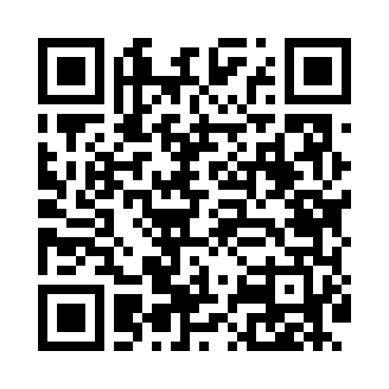
Номер товарно-транспортной накладной: |  |  | Торговый представитель: Amriyev Muhammad
Поставщик: Toshkent falcon fly 2 |  |  | Телефон торгового представителя: +998972880505
Дата отгрузки: 28.12.2025 |  |  | Контрагент: """" Klient
Дата консигнации: |  |  | Адрес:
Доставщик: |  |  | Телефон:
Телефон доставщика:
Время заказа: 28.12.2025 13:05:00
№ | Штрих-код | Название товаров (работ,услуг) | Количество | Количество в кейсе | Цена | Сумма
 |  |  | 24 |  |  | 52.8
1 | 6920250503011 | Маленькая ложка DB-92-42 | 4 | 4 шт. | 2.20 | 8.80
2 | 6920250503028 | Металл санчқи DB-92-43 | 4 | 4 шт. | 2.20 | 8.80
3 | 0886692450304 | Ложка Вилка DB-92-45 | 4 | 4 шт. | 2.20 | 8.80
4 | 0886692460305 | Металл санчқи DB-92-46 | 4 | 4 шт. | 2.20 | 8.80
5 | 6678920192484 | Металл қошиқча DB-92-48 | 8 | 8 шт. | 2.20 | 17.60
Итого: 52.8$|->UZS: 660,000.00

